Kricí list
ZADÁVACÍ DOKUMENTACE

(pro druhou fázi zadávacího řízení)

"Výměna napájecích čerpadel"
e.č. zakázky : Z2017-035238
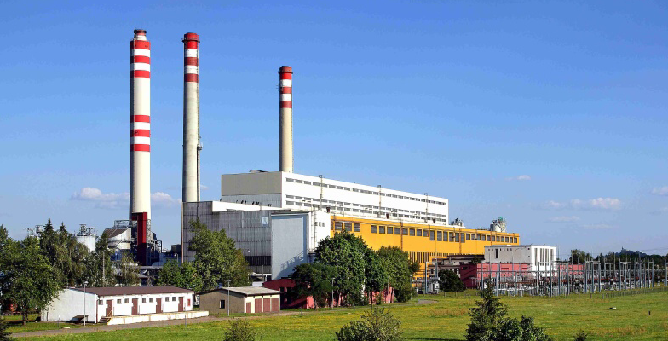

PROVEDENÁ V SOULADU S POŽADAVKY ZÁKONA č.134/2016 Sb.
(aktuální znění)

Cenové tabulky
Příloha č.3 Smlouvy o dílo

Elektrárny Opatovice, a.s.
Opatovice nad Labem
Pardubice 2
PSČ 532 13
Česká republika

